Sheet1
・発作経過記録
 |  |  |  |  |  |  |  | 児童生徒氏名 |  |  |  | ( |  |  |  |  |  |  |  | )

記入者氏名／記入日
 |  |  |  |  |  |  |  |  |  |  |  |  |  |  |  | 年 月 日
発作日時 | 開始 |  |  | 年 月 日 |  |  |  |  |  |  | 時 |  |  | 分 |  | ごろ
 | 停止 |  |  |  |  |  |  |  |  |  | 時 |  |  | 分 |  | ごろ | （ |  | 分間）
発作前の様子・活動

発作中の様子 |  | 動画撮影実施

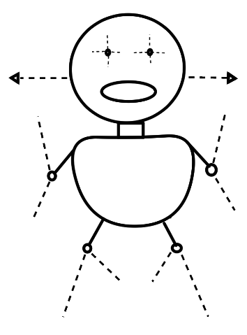
 | 意識（応答）： |  |  |  |  | あり |  |  | なし
 | けいれん： |  |  |  | あり |  | 左右で違い： |  |  |  | あり |  | なし
 | 顔面蒼白（チアノーゼ）： |  |  |  |  |  |  | あり |  |  | なし

発作後の様子

処置・対応事項 |  | 救急車要請 |  |  | （ |  | 時 |  | 分） |  | 到着（ |  |  |  | 時 |  | 分）
 |  | ダイアップ挿入 |  |  |  |  |  | mg |  | 個 | （ |  | 時 |  |  | 分）
 |  | ブコラム投与 |  |  |  |  |  | mg |  | 本 | （ |  | 時 |  |  | 分）
 |  |  | SpO2 |  |  |  | % | 脈 |  |  | ／分

けがの有無 部位・状態 |  | なし |  |  | あり |  | （部位： |  |  |  |  |  |  |  |  |  |  | ）

その他

